Term & Condition
Term and Condition
NO |  | BAHANA PRESTASI
1 | PPN | Harga yang diajukan belum termasuk dengan PPN
 |  | Nilai PPN = 10%
2 | PPH | Pihak Bahana Prestasi bersedia dipotong PPH Sesuai dengan ketentuan pajak yang berlaku

3 | Periode Kontrak | 1 April 2021 sd 31 Mar 2022
4 | Term of Payment | 90 hari setelah invoice diterima lengkap dan benar oleh pihak Finance SMART / SCP Group

5 | Uang Bongkar | Pihak Bahana Prestasi Setuju: Uang bongkar dapat direimburstkan ke PT SMART/ SCP Group dengan dilengkapi kwitansi yang dicap basah oleh pihak penerima di tempat tujuan

6 | POD Return | Pihak Bahana Prestasi Setuju: Note: Apabila POD tidak kembali sesuai dengan lead time yang disepakati, maka PT SMART/ SCP Group dapat mengeluarkan surat peringatan ke pihak transporter dan keterlambatan pengembalian POD Return tersebut akan diperhitungkan ke dalam KPI pengembalian dokumen pengiriman.

7 | Kapasitas truck yang disepakati (Kondisi saat ini / saat ODOL belum diketatin ) | Pihak Bahana Prestasi Setuju: Notes : Untuk SMART Consumer Surabaya apabila kondisi ODOL tidak ketat, Tonase yg diminta adalah : CDD : > 2,8 Ton sd 5,7 Ton Fuso : > 5,7 Ton sd 11,6 Ton WB : > 11,6 Ton sd 18,5 Ton

8 | Kapasitas Truck yag disepakati untuk Loading di Cileungsi, Ags Lido, dan Sentul (permintaan SWT untuk Galon) | Bahana Prestasi Setuju: Untuk CDD yang melayani PT SWT di titik loading Cileungsi, Ags Lido, dan Sentul harus bisa mengangkut minimum 300 Galon (estimasi 6 Ton) baik di kondisi ODOL tidak ketat maupu saat ODOL Ketat

9 | Klausul jika terjadi tilang apabila regualasi terkait ODOL diperketat (dimana pihak transporter telah mensepakati batasan tonase muatan yang akan diberlakukan pada kontrak On Call ini) | Pihak Bahana Prestasi Setuju: Apabila pihak transporter membawa muatan sesuai dengan range tonase yang telah disepakati sebelumnya oleh kedua belah pihak dan terjadi tilang / denda dijalan dikarenakan pengetatan ODOL oleh pihak pemerintah maka pihak transporter bersedia untuk menanggung biaya denda / tilang tersebut

10 | Klaim ke expedisi jika terjadi kerusakan/ kebocoran/ kehilangan barang | Pihak Bahana Prestasi Setuju: Mekanisme Tagihan klaim PT SMART / PT SCP Group ke pihak Transporter apabila terjadi kerusakan / kehilangan/ kebocoran Produk karena kesalahan transporter (miss handling, kelalaian, dll ) adalah sebagai berikut : • SMART Consumer Untuk tagihan Klaim / billing claim akan diterbitkan oleh PT SDN dengan TOP 30 hari terhitung sejak diserahkan ke transporter dan Transporter wajib untuk membayar tagihan klaim tersebut ke PT SDN dalam waktu TOP 30 Hari Untuk Tagihan atas biaya jasa pengangkutan yang telah dilakukan oleh Transporter akan dibayarkan oleh PT SMART Consumer secara full kepada Transporter. Notes : * Apabila Pihak Transporter tidak melakukan pembayaran claim ke PT SDN dalam waktu TOP 30 hari , maka PT SMART Consumer berhak untuk melakukan pemotongan tagihan pengangkutan transporter ke PT SMART Consumer sebesar nilai invoice klaim tersebut ** Pihak SMART Consumer dan SDN akan meminta Nama dan alamat email dari pihak transporter yg akan menjadi PIC penerima invoice klaim dari pihak SDN *** Pihak SMART Consumer akan meminta surat pernyataan dari tiap transporter bersedia dipotong tagihannya secara langsung apabila tidak melakukan pembayaran invoice klaim ke PT SDN dalam jangka waktu TOP 30 hari • SMART Industrial / PT SBE Untuk tagihan klaim/ billing claim akan diterbitkan oleh finance SMART Industrial (PT SSC). Apabila Transporter tidak melakukan pembayaran klaim ke finance SMART Industrial (PT SSC) sesuai dengan term of payment yang tertera ditagihan klaim tersebut maka finance SMART Industrial (PT SSC) akan melakukan mekanisme potong tagihan langsung ke tagihan Transporter. • Kreasi Mas Indah ( KMI ) Untuk tagihan klaim/ billing claim akan diterbitkan oleh bagian Finance KMI (PT SSC) dan Transporter wajib untuk membayar tagihan klaim tersebut ke finance KMI (PT SSC) sesu

11 | Treatment untuk invoice klaim atas kerusakan barang pada Masing-Masing PT SMART dan SCP Group | Pihak Bahan Prestasi Setuju: Untuk treatment klaim pada pengiriman On call PT SMART CONSUMER: apabila terdapat barang yang rusak/ bocor/ hilang di tempat tujuan : a) SJ akan dicoret oleh pihak penerima barang di tempat tujuan ATAU akan dibuatkan Berita Acara Laporan Penerimaan Barang yang di TTD oleh pihak penerima barang dan pihak supir transporter. b) Untuk barang yang ditolak / rusak/ bocor tersebut akan diserahkan ke pihak transporter c) Apabila kerusakan barang tersebut dikarenakan miss handling transporter : PT SDN akan membuatkan invoice klaim ke pihak transporter berdasarkan SJ yg dicoret ATAU LPB yang telah di TTD oleh pihak penerima barang dengan pihak supir transporter . Pihak transporter wajib membayar nilai klaim tersebut ke PT SDN dengan TOP 30 hari setelah invoice klaim tersebut diterima oleh pihak transporter. Untuk Biaya pengangkutan akan dibayarkan full oleh pihak SMART Consumer. d) Apabila Pihak transporter tidak membayar invoice klaim tersebut ke PT SDN dalam jangka waktu TOP 30 hari maka PT SMART Consumer berhak untuk melakukan pemotongan langsung pada tagihan biaya pengangkutan transporter

 |  | Pihak Bahan Prestasi Setuju: Untuk treatment klaim pada pengiriman On call PT SMART INDUSTRI: a) SJ akan dicoret oleh pihak penerima barang di tempat tujuan ATAU dibuatkan berita acara laporan penerimaan barang yang di TTD oleh pihak penerima barang dan pihak supir transporter. b) Apabila kerusakan barang tersebut dikarenakan miss handling transporter : Untuk barang yang ditolak / rusak/ bocor tersebut akan diserahkan ke pihak transporter c) berdasarkan SJ yg dicoret ATAU LPB yang telah di TTD oleh pihak penerima barang dengan pihak supir transporter, pihak Logistik di SMART industri akan membuat SRT secara sistem ke pihak Finance di ( PT SSC) d) PT SSC akan membuatkan invoice claim dan pihak transporter wajib membayarkan invoice klaim tersebut sesuai dengan TOP yang tertera di dalam invoice klaim tersebut e) Apabila invoie klaim tersebut tidak dibayarkan oleh pihak transporter ke finance PT SMART Industrial ( PT SSC ) maka Pihak SMART industrial berhak melakukan pemotongan pada tagihan pengangkutan transporter sebesar nilai klaim tersebut

11 | Treatment untuk invoice klaim atas kerusakan barang pada Masing-Masing PT SMART dan SCP Group | Pihak Bahana Prestasi Setuju: Untuk treatment klaim pada pengiriman On call PT KMI/ SWT : a) Untuk pengiriman KMI/ SWT (Product pristine , zoda ) Jika ada kerusakan barang karena kesalahan transporter/ miss Handling maka untuk penyelesaian klaim dapat dilakukan di tempat tujuan dengan Max total kerusakan barang max 3 karton b) Apabila jumlah kerusakan barang LEBIH dari 3 karton maka : i ) SJ akan dicoret oleh pihak penerima barang di tempat tujuan ATAU dibuatkan berita acara laporan penerimaan barang yang di TTD oleh pihak penerima barang dan pihak supir transporter. c) Apabila kerusakan barang tersebut dikarenakan miss handling transporter : Untuk barang yang ditolak / rusak/ bocor tersebut akan diserahkan ke pihak transporter d) Berdasarkan SJ yg dicoret ATAU LPB yang telah di TTD oleh pihak penerima barang dengan pihak supir transporter maka : PT KMI : pihak Logistik KMI akan membuat SRT ke finance PT KMI ( PT SSC). PT SSC akan membuatkan invoice claim dan pihak transporter wajib membayarkan invoice klaim tersebut sesuai dengan TOP yang tertera di dalam invoice klaim tersebut Apabila invoie klaim tersebut tidak dibayarkan oleh pihak transporter ke finance PT KMI ( PT SSC ) maka PT KMI berhak melakukan pemotongan pada tagihan pengangkutan transporter sebesar nilai klaim tersebut PT SWT : Berdasarkan laporan penerimaan barang yang di TTD oleh pihak penerima barang dan pihak transporter , maka finance PT SWT berhak melakukan pemotongan pada tagihan pengangkutan transporter sebesar nilai klaim tersebut

12 | Larangan di Pabrik PT SMART | Pihak Bahana Prestasi Setuju: Di dalam area lokasi Pabrik PT SMART/ SCP Group : a) Pihak Transporter tidak diizinkan untuk Merokok b) Pihak Transporter dilarang keras memakai sandal jepit di area lokasi c) Pihak Transporter tidak boleh memberikan uang tip pada petugas operasional di Pabrik SMART/ SCP. Jika ketahuan tertangkap kamera CCTV pihak supir transporter memberikan uang tips pada petugas operasional di pabrik maka transporter akan di black list dan supir tidak diizinkan untuk masuk kembali ke dalam Pabrik d) Diterapkan sanksi berupa denda apabila ditemukan Pihak transporter merokok di area Pabrik PT SMART dan Pabrik SCP Group dengan nilai denda sebagaimana diatur oleh ketentuan di masing-masing unit e) Pihak transporter diharuskan membawa pengganjal ban yang berstandar. Apabila Pihak transporter yang tidak membawa pengganjal ban berstandar atau tidak memakai pengganjal ban saat kendaraan parkir atau muat di lokasi area Pabrik PT SMART/ Pabrik SCP Group maka akan dikenakan denda sesuai dengan peraturan di masing-masing unit

13 | Persyaratan Kendaran yang melayani On Call PT SMART | Pihak Bahana Prestasi Setuju: a) Kendaraan dalam keadaan layak jalan, bersih, dan dilengkapi alat pengaman yang diperlukan untuk mencegah resiko kehilangan Produk. b) Memiliki kelengkapan surat kendaraan sebagaimana ditetapkan oleh peraturan perundang-undangan yang berlaku di Indonesia dan telah memenuhi ketentuan peraturan perundang-undangan yang berlaku di Indonesia. c) Dilengkapi dengan perlengkapan Pertolongan Pertama Pada Kecelakaan (P3K). d) Dilengkapi dengan asuransi dengan kondisi pertanggungan All Risk dan dengan nilai yang memadai. e) Kendaraan yang dipakai adalah jenis box tertutup dan umur kendaraan tidak lebih dari 10 Tahun f) Dilengkapi dengan pengganjal ban berstandard pada setiap kendaraan saat sedang parkir dan saat loading di Lokasi Pabrik. g) Box Kendaraan dan atau container yang dipakai untuk melaksanakan jasa harus dengan kualifikasi food grade dan halal, serta tidak boleh bekas mengangkut produk pakan ternak, pupuk dan produk lainnya yang dapat menyebabkan bau dan hama h) Box Kendaraan dan atau container yang dipakai tidak boleh penyok, berbau, berkarat serta tidak ada sisa pengiriman sebelumnya yang tertinggal seperti remahan, ceceran produk, biji / kacang, dll i) Cat dinding/lantai/plafon dari bak kendaraan tidak mudah luntur dan tidak mengotori karton box atau produk yang di angkut j)Lantai box Kendaraan dan atau lantai container yang dipakai harus rata tidak boleh bergelombang, tidak boleh terkelupas k) Box Kendaraan dan atau container yang dipakai tidak boleh ada noda dan kotoran yang dapat mengkontaminasi produk. l) Pihak transporter wajib melakukan Pre –use inspection Kendaraan untuk memastikan bahwa kendaraan yang diberikan ke PT SMART / SCP Group / SBE dalam keadaan layak jalan dan sesuai dengan kaidah keselamatan m) Memiliki kelengkapan surat kendaraan STNK , KIR yang masih berlaku n) Melengkapi Peralatan safety : Kotak P3K , Safety Cone , APAR dan untuk penggajal ban yang berstandar wajib dipasang oleh transporte

14 | Persyaratan pegemudi/supir yang melayani On call PT SMART/ SCP Group | Pihak Bahana Prestasi Setuju: Pengemudi yang melaksanakan jasa wajib : a) Menggunakan seragam dan tanda pengenal yang dikeluarkan oleh pihak vendor transport yang ditunjuk (winner) b) Memenuhi izin atau sertifikasi sesuai dengan ketentuan peraturan perundang undangan yang berlaku di Indonesia c) Dalam kondisi fit untuk bekerja (fit to work) d) Menggunakan alat pelindung diri ( APD ) berupa safety helmet dan safety shoes saat berada di lokasi pabrik PT SMART / SCP / SBE e) Memilik SIM B-1 untuk kendaraan non – trailer , SIM B-2 untuk kendaraan trailer f) Mematuhi rambu rambu K3L ( baik rambu larangan , rambu wajib , dll ) di area PT SMART / SCP Group / SBE

15 | Asuransi Produk dan jika terjadi cased kecelakaan / perampokan / Pencurian dan kondisi klaim asuransi DITOLAK | Pihak Bahana Prestasi Setuju: a) Asuransi Pengriman Produk ditanggung oleh Pihak SMART/ SCP Group b) Apabila terjadi suatu cased seperti kecelakaan, pencurian , perampokan maka pihak SMART/ SCP group bisa membantu klaim ke pihak asuransi, TETAPI jika setelah dilakukan investigasi oleh pihak asuransi dan ternyata cased tersebut terjadi karena kelalaian atau kesalahan pihak Transporter dan menyebabkan CLAIM DITOLAK , maka segala kerugian yang diderita oleh PT SMART/ SCP Group akan dibebankan FULL Claim kepada pihak Transporter

16 | Biaya Inap untuk truck on call | Pihak Bahana Prestasi Setuju: Biaya Inap per hari = 50 % dari harga Trucking a) Di lokasi muat : Biaya inap baru dapat di Chargekan setelah 1x24 jam terhitung dari jam penerimaan kendaraan yang berlaku di Area Loading sampai dengan proses loading selesai. b) Di lokasi Bongkar : Biaya inap baru dapat di Chargekan setelah 1x24 jam terhitung sejak kedatangan truck dilokasi bongkar sampai dengan proses bongkar selesai.

17 | Klausul Adjustment Harga karena kenaikan atau penurunan BBM > 5% | Pihak Bahana Prestasi Setuju: Jika ada kenaikan atau penurunan BBM > 5% maka akan dilakukan adjusment terhadap ongkos angkut dengan memakai Koefisien 30%

18 | Formula Untuk Adjustment Harga karena kenaikan atau penurunan BBM > 5% | Pihak Bahana Prestasi Setuju: 30 % x % kenaikan atau penurunan harga BBM x Harga Trucking awal yang disepakati

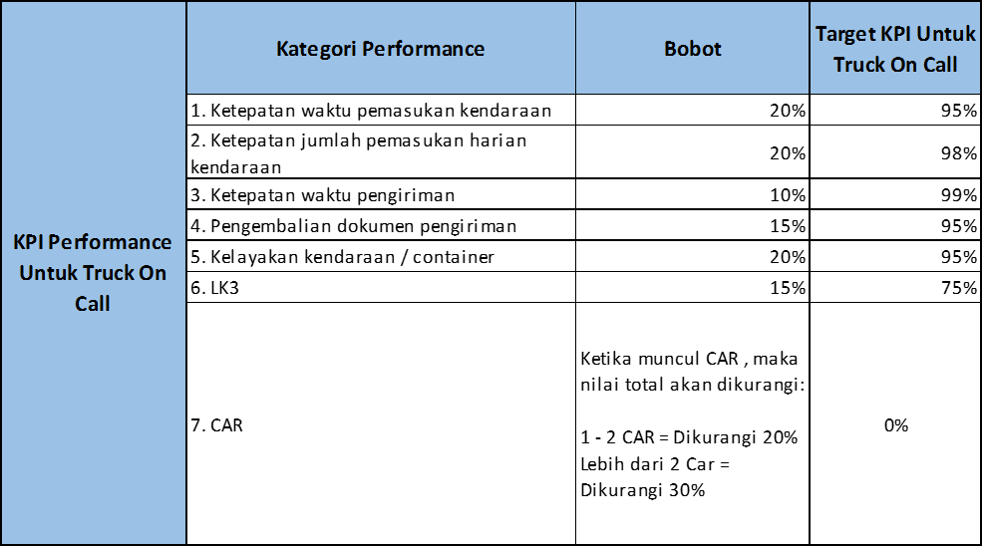
19 | KPI Untuk Review Kinerja vendor Oncall | Pihak Bahana Prestasi Setuju: Note : Apabila kinerja KPI TRANSPORTER selama periode kontrak 1 tahun secara total tidak mencapai ≥ 75% maka untuk selanjutnya pihak transporter tidak dapat diundang kembali oleh PT SMART/ SCP Group pada tender berikutnya

20 | Klausul Pemutusan Kontrak ( On Call ) | Pihak Bahana Prestasi Setuju: Apabila dari penilaian KPI On call diatas , transporter yang ditunjuk kinerjanya tidak perform sebanyak 3 kali atau 3 bulan berturut- turut , maka PT SMART dan SCP Group berhak untuk melakukan terminate kontrak dan mengalihkan kargo ke pihak lain

21 | PENGIRIMAN GABUNGAN PADA SMART / SCP GROUP Cnt : Penggabungan kiriman pada KMI dan SWT | Pihak Bahana Prestasi Setuju: Jika ada pengiriman gabungan antara afiliasi PT SMART dan afiliasi PT SCP Group di satu loading area yang sama dan untuk satu tujuan kirim yang sama , maka Surat jalan pada pengiriman gabungan akan dibuatkan terpisah dari masing masing PT yang melakukan pengiriman gabungan

22 | Biaya Multi Drop | Pihak Bahana Prestasi Setuju: Untuk Kendaraan On call CDE / CDD / FUSO / WB = Tambahan biaya multi drop sesuai dengan jenis mobil dan tarif yang disepakati oleh Pohak transporter dengan PT SMART/ SCP group Note : a. Tarif ritase atas pengiriman multi drop memakai tujuan terjauh b. Biaya Multi Drop dapat di Charge mulai titik drop ke 2

23 | Treatment Jika ada barang tolakan/ Retur karena miss handling transporter ataupun karena Manufacture defect | Pihak Bahana Prestasi Setuju: I. Apabila di dalam pengiriman Barang dengan memakai Trucking darat terdapat kehilangan / kerusakan/ kebocoran barang sehingga menyebabkan Pihak Penerima barang di tempat tujuan tidak dapat menerima barang dalam jumlah full maka kondisinya dapat dibedakan menjadi 2 kondisi : a) Jika kehilangan/ kerusakan / kebocoran produk tersebut disebabkan karena kesalahan transporter ( miss handling , kelalaian, dll ) , maka untuk barang yang rusak / hilang tersebut akan di bebankan Full Claim ke pihak transporter dengan memakai nilai Retail Buying Price ( RBP) . Untuk kondisi barang yang rusak akan diberikan ke pihak transporter b) Jika kerusakan / kebocoran Produk tersebut disebabkan karena MANUFACTURE DEFECT , maka produk rusak tersebut dapat dikembalikan ke Pihak pabrik SMART / SCP Group dengan batas waktu MAXIMAL 7 hari dari setelah bongkar di customer, dengan dilengkapi dengan dokumen SJ dan Form tanda terima Produk dari transporter ke PIC PT SMRT/ SCP group Syarat produk jika hendak dikembalikan ke Pabrik yang perlu diperhatikan : i) Kemasan karton tidak rusak / sobek / terbuka ii) Segel masih tertutup rapat / tidak terbuka iii) Kode batch pada fisik produk sesuai dengan yang sudah dikonfirm oleh PIC WH Smart Marunda iv) Produk tidak Expired II. Produk yang diretur ke pabrik SMART / SCP tersebut akan di cek oleh QC PT SMART/ SCP group dan pihak QC akan mengeluarkan disposisi apakah kerusakan produk tersebut karena manufacture defect atau karena Miss Handling Transporter sehingga kondisinya sebagai berikut : a) Jika disposisi QC kerusakan produk karena manufactu

24 | Jika Kendaraan ON CALL membawa Barang Tolakan / Retur ( bukan karena Miss Handling ataupun karena manufacture Defect ) | Pihak Bahana Prestasi setuju: Apabila Transporter trucking On Call membawa barang tolakan dari customer SMART / PT SCP Group yang berada pada alamat yang sama dari pengiriman awal (contoh : Gudang penerima full , salah jadwal pengiriman , stock opname , PO mati ) ) maka treatmentnya sbb : a) jika jumlah muatan yang dibawa transporter tidak melebihi 50% dari kapasitas kendaraan maka pihak transporter tidak dapat mengenakan charge tambahan kepada PT SMART /SCP Group. b) jika jumlah muatan yang dibawa LEBIH dari 50% dari kapasitas mobil maka Pihak Transporter dapat men-charge biaya sebesar 20% dari harga ongkos kirim.

25 | Apabila Dokumen Pengiriman Hilang Cnt : SJ dihilangkan oleh supir | Pihak Bahana Prestasi Setuju: Apabila terjadi kehilangan dokumen yang berhubungan dengan Jasa, Pihak Transporter wajib melaporkan kepada Pihak PT SMART/ SCP Group dan membuat Berita Acara yang ditandatangani oleh PARA PIHAK dengan disertai laporan kehilangan yang dikeluarkan oleh kepolisian (POLSEK) setempat di lokasi kehilangan dokumen dan Pihak Transporter wajib menanggung seluruh biaya yang timbul termasuk untuk setiap kerugian yang timbul kepada PT SMART / SCP Group seperti berakhirnya pajak (pajak expired), akan menjadi tanggung jawab penuh PIhak Transporter

26 | Dispatcher | Pihak Bahana Prestasi Setuju: Vendor yang menjadi winner Oncall wajib menyediakan dispatcher untuk mengatur operasional unit & supir di lokasi setempat.

EXIM
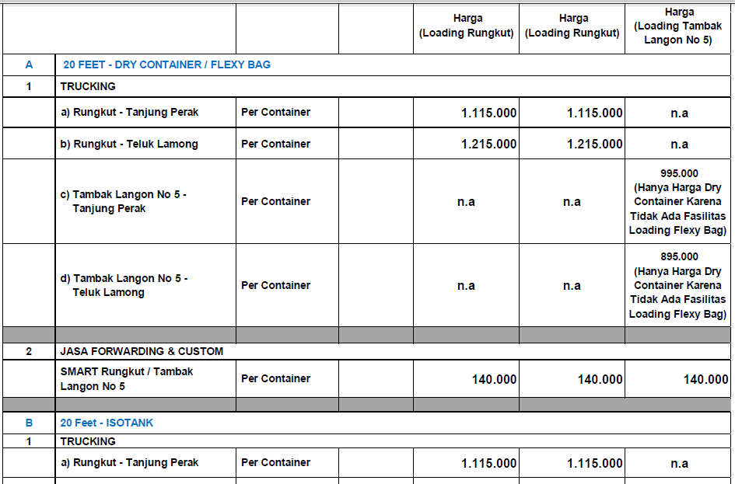

P4ssw0rD

POD RETURN
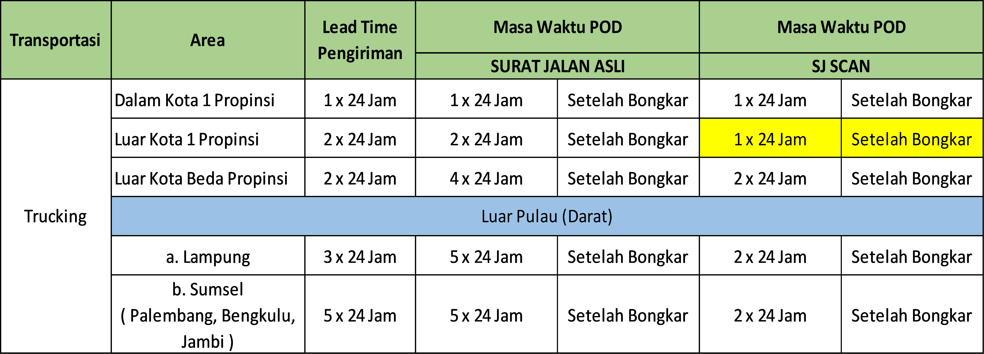
POD RETURN

